상품제안서
엠보스 여행용 세면 파우치 | 상품코드: F31076

 |  |  |  |  |  |  | 02-412-0044 | www.easy1.co.kr
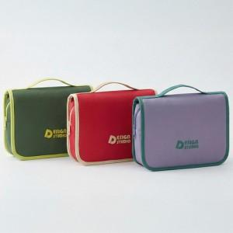

【상세/제작정보】 | <p>- 택배비 : OPP기본_ 5,500원 [50개입]</p><p>- 택배비 : 종이케이스 _ 5,500원 [18개입]​&nbsp;</p>

【인쇄/포장옵션】 | 실크 / OPP(비닐)

【공급단가】 | 수량 | 100~ | 300~ | 500~ | 1,000~ | 3,000~
*VAT별도 | 단가 | 6,360원 | 6,250원 | 6,090원 | 5,980원 | 5,830원

【상품 URL】 | http://www.easy1.co.kr/src/goods_detail.php?gdno=31076

